CollectiveAccess


Image | Object | Description | Date
 | Steingabel (A1111) | Die Steingabel hat neun stumpfe Zinken. Für das Aufgabeln von Heu oder Mist war sie damit zu fein gearbeitet, was die Vermutung nahelegt, dass sie für Grabe- oder auch Kartoffelarbeiten genutzt wurde. Auch das am Stiel befindliche Brandzeichen "MGP", was für "Martin Günther Polenz" steht, deutet auf eine Verwendung auf dem Feld hin. Besonders bei Geräten, welche zu größeren Arbeitseinsätzen mit vielen, auch hoffremden Helfern benutzt wurden, war eine Kennzeichnung des Eigentümers sinnvoll.
 | Mistgabel (A1112) | Mistgabeln wurden hauptsächlich bei der Stallfütterung und Entmistung verwendet. Der kurze, kräftige Stiel ermöglicht das Heben schwerer Lasten.

 | Mistgabel (A1113) | Mistgabeln wurden hauptsächlich bei der Stallfütterung und Entmistung verwendet. Bei dieser Gabelform handelt es sich jedoch um eine vielseitig einsetzbare Variante. Denn durch die schmalen Zinken konnte sie ebenfalls zum Aufgabeln von Heu benutzt werden.
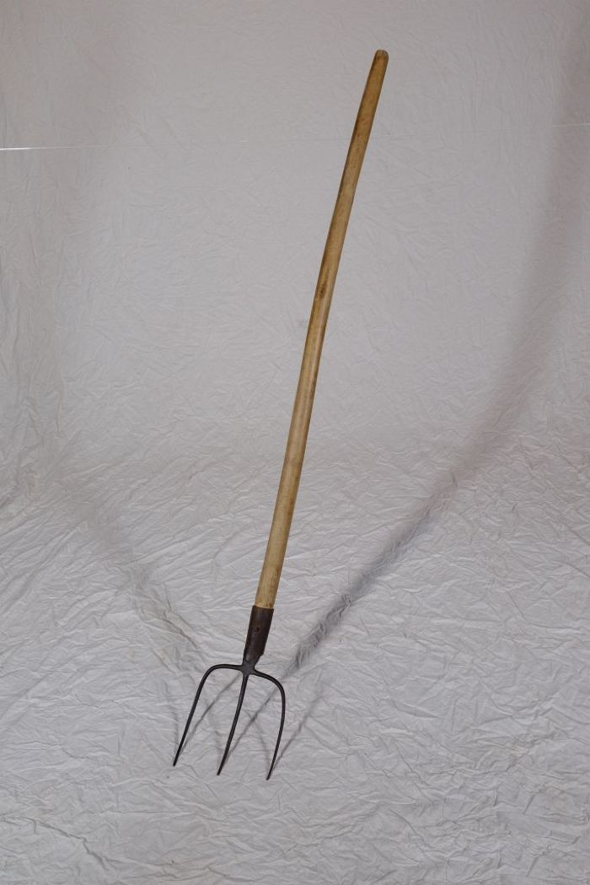
 | Mistgabel (A1116) | Mistgabeln wurden hauptsächlich bei der Stallfütterung und Entmistung verwendet. Der kurze, kräftige Stiel ermöglicht das Heben schwerer Lasten.
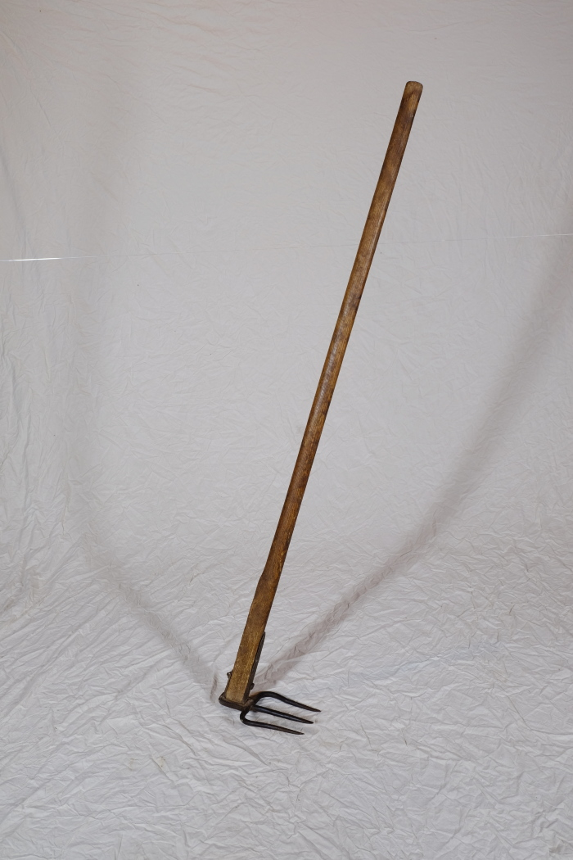
 | Misthaken (A1292) | Ein Misthaken fand vor allem in kleineren Ställen Verwendung. Man nutzte ihn, um Stroh und Mist direkt aus den Ställen heraus auf den Misthaufen oder auf eine Transportkarre zuziehen. In größeren Ställen musste man hingegen oft Spaten und Mistgabel zum Herausschaufeln des festgetretenen Mistes einsetzen. Weiterhin wurde der Misthaken beim Ausbringen des Mistes auf die Felder genutzt. Mit ihm konnte der Dung vom Karren gezogen werden.
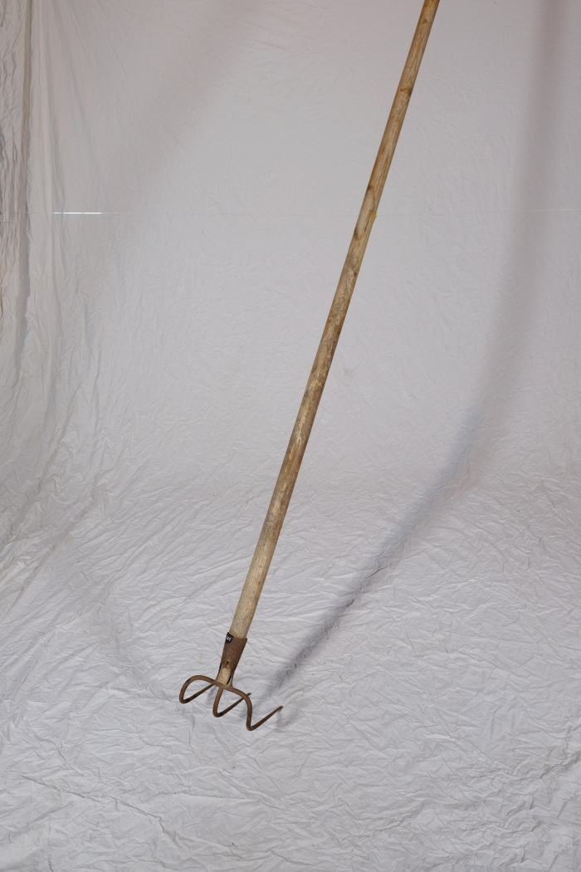
 | Misthaken (A1601) | Ein Misthaken fand vor allem in kleineren Ställen Verwendung. Man nutzte ihn, um Stroh und Mist direkt aus den Ställen heraus auf den Misthaufen oder auf eine Transportkarre zuziehen. In größeren Ställen musste man hingegen oft Spaten und Mistgabel zum Herausschaufeln des festgetretenen Mistes einsetzen. Weiterhin wurde der Misthaken beim Ausbringen des Mistes auf die Felder genutzt. Mit ihm konnte der Dung vom Karren gezogen werden.
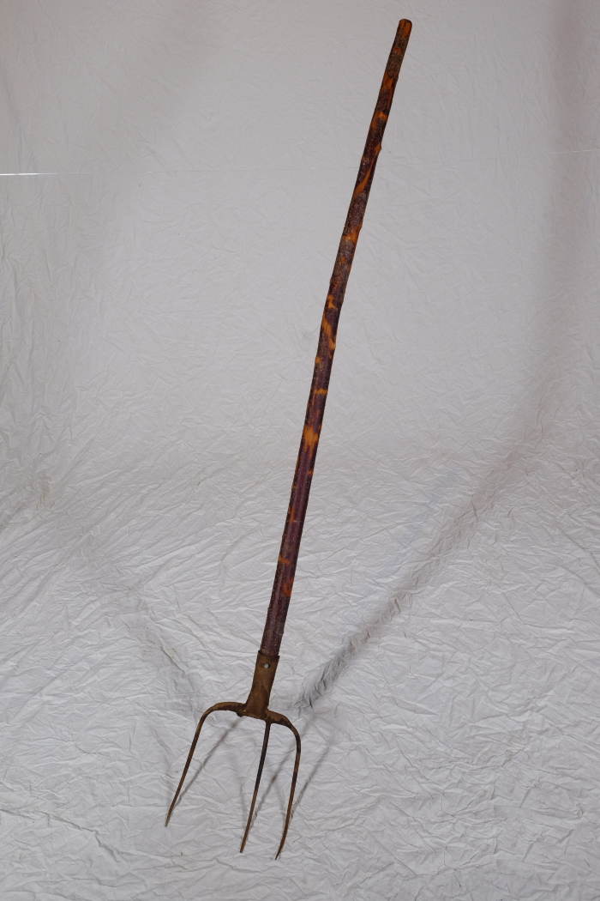
 | Mistgabel (A1609) | Mistgabeln wurden hauptsächlich bei der Stallfütterung und Entmistung verwendet.

